건강보험료&재산세 기입 안내문
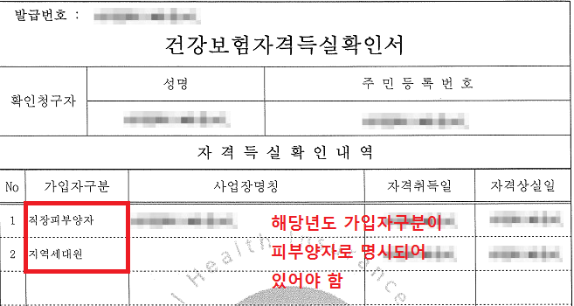
[담당자용] 건강보험료&지방세 기입 안내문

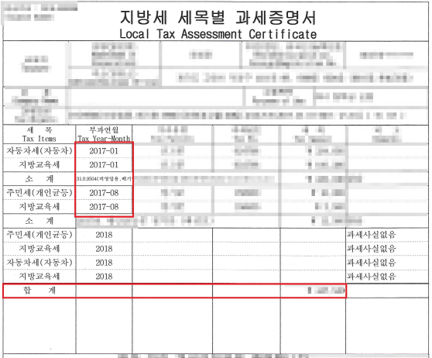
<건강보험료 기입 방법> 1. 2018년 1월~2018년 12월 기간 확인 2. 납부 총액 부분 중 "합계" 금액을 기입 | <지방세 기입 방법> 1. 부과연월에 2018년 부분만 대상 (2017년에 부과된 항목이 있으면 총 합계에서 제외시켜야 함) 2. 재산세(주택, 토지, 건축물, 항공기, 선박)에 해당하는 부분의 소계를 모두 합산
부·모 두분 모두 납부하는 경우 1.부 건강ㆍ장기요양보험료 납부확인서 2. 모 건강ㆍ장기요양보험료 납부확인서
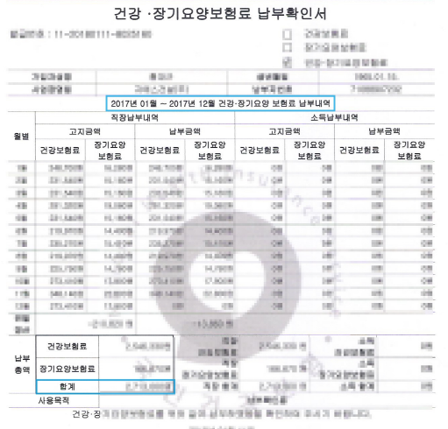

부·모 중 한 분만 납부하는 경우 1. 부양자의 건강ㆍ장기요양보험료 납부확인서 2. 부양자의 건강보험 자격확인서 또는 피부양자의 자격득실확인서

 |  | ★부 또는 모가 지방세를 납부하지 않는 경우도 반드시 과세증명서를 제출해야 함. (아래 예시용과 같이 ‘과세 사실 없음’으로 발급 가능)
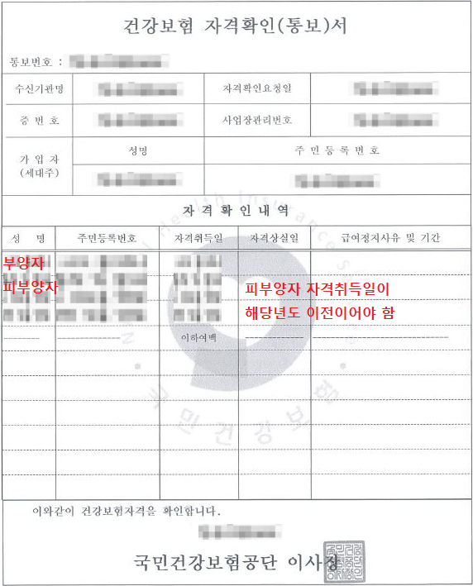

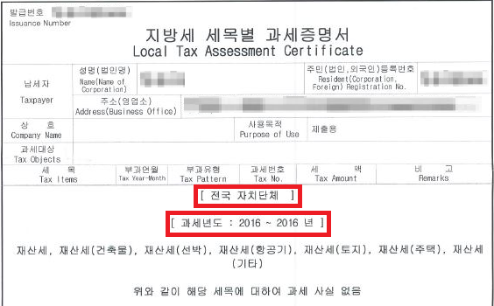

자격취득일이 해당년도에 변경된 경우 1. 부양자의 건강ㆍ장기요양보험료 납부확인서 2. 피부양자 자격취득 이전의 건강ㆍ장기요양보험료 납부확인서 + 건강보험 자격득실확인서

